상품제안서
에코라이프 베스트 애완동물 무더위 쿨매트(65*50) | 상품코드: F27301

 |  |  |  |  |  |  | 02-412-0044 | www.easy1.co.kr
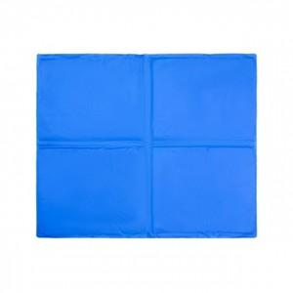

【상세/제작정보】 | 기본수량 미만 인쇄시 비용 추가.

【인쇄/포장옵션】 | 실크 / 포장불가능

【공급단가】 | 수량 | 70~ | 210~ | 500~ | 1,000~ | 2,000~
*VAT별도 | 단가 | 8,280원 | 8,140원 | 7,930원 | 7,790원 | 7,590원

【상품 URL】 | https://dev.easy1.co.kr:443/src/goods_detail.php?gdno=27301

